Уравнения
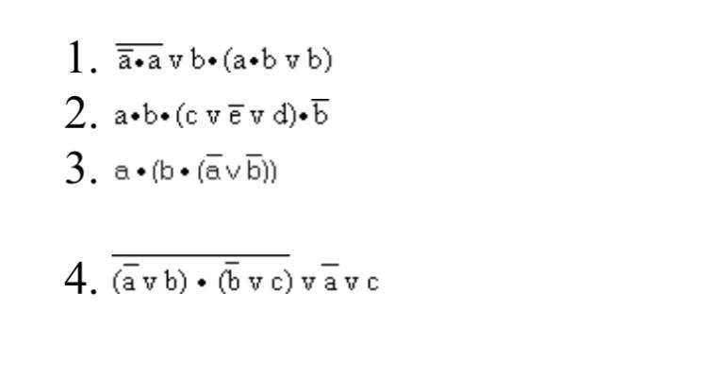

1
Полн | F=не(не(а)и(а))или((b)и((a)и(b)или(b)))
Сокращ. | F=(1)

Полн
a | b | не(а) | (не(а))и(а) | не((не(а))и(а)) | (а)и(b) | ((а)и(b))или(b) | (b)и(((а)и(b))или(b)) | не(не(а)и(а))или((b)и((a)и(b)или(b)))
0 | 0 | TRUE | FALSE | TRUE | FALSE | FALSE | FALSE | TRUE
0 | 1 | TRUE | FALSE | TRUE | FALSE | TRUE | TRUE | TRUE
1 | 0 | FALSE | FALSE | TRUE | FALSE | FALSE | FALSE | TRUE
1 | 1 | FALSE | FALSE | TRUE | TRUE | TRUE | TRUE | TRUE

2
Полн | F=(a)и(b)и((с)или(не(e))или(d))и(не(b))
Сокращ. | F=(0)

Полн
a | b | c | d | e | не(b) | не(е) | (с)или(не(е)) | (с)или(не(е))или(d) | (а)и(b) | (а)и(b)и((с)или(не(е))или(d)) | (a)и(b)и((с)или(не(e))или(d))и(не(b))
0 | 0 | 0 | 0 | 0 | TRUE | TRUE | TRUE | TRUE | FALSE | FALSE | FALSE
0 | 0 | 0 | 0 | 1 | TRUE | FALSE | FALSE | FALSE | FALSE | FALSE | FALSE
0 | 0 | 0 | 1 | 0 | TRUE | TRUE | TRUE | TRUE | FALSE | FALSE | FALSE
0 | 0 | 0 | 1 | 1 | TRUE | FALSE | FALSE | TRUE | FALSE | FALSE | FALSE
0 | 0 | 1 | 0 | 0 | TRUE | TRUE | TRUE | TRUE | FALSE | FALSE | FALSE
0 | 0 | 1 | 0 | 1 | TRUE | FALSE | TRUE | TRUE | FALSE | FALSE | FALSE
0 | 0 | 1 | 1 | 0 | TRUE | TRUE | TRUE | TRUE | FALSE | FALSE | FALSE
0 | 0 | 1 | 1 | 1 | TRUE | FALSE | TRUE | TRUE | FALSE | FALSE | FALSE
0 | 1 | 0 | 0 | 0 | FALSE | TRUE | TRUE | TRUE | FALSE | FALSE | FALSE
0 | 1 | 0 | 0 | 1 | FALSE | FALSE | FALSE | FALSE | FALSE | FALSE | FALSE
0 | 1 | 0 | 1 | 0 | FALSE | TRUE | TRUE | TRUE | FALSE | FALSE | FALSE
0 | 1 | 0 | 1 | 1 | FALSE | FALSE | FALSE | TRUE | FALSE | FALSE | FALSE
0 | 1 | 1 | 0 | 0 | FALSE | TRUE | TRUE | TRUE | FALSE | FALSE | FALSE
0 | 1 | 1 | 0 | 1 | FALSE | FALSE | TRUE | TRUE | FALSE | FALSE | FALSE
0 | 1 | 1 | 1 | 0 | FALSE | TRUE | TRUE | TRUE | FALSE | FALSE | FALSE
0 | 1 | 1 | 1 | 1 | FALSE | FALSE | TRUE | TRUE | FALSE | FALSE | FALSE
1 | 0 | 0 | 0 | 0 | TRUE | TRUE | TRUE | TRUE | FALSE | FALSE | FALSE
1 | 0 | 0 | 0 | 1 | TRUE | FALSE | FALSE | FALSE | FALSE | FALSE | FALSE
1 | 0 | 0 | 1 | 0 | TRUE | TRUE | TRUE | TRUE | FALSE | FALSE | FALSE
1 | 0 | 0 | 1 | 1 | TRUE | FALSE | FALSE | TRUE | FALSE | FALSE | FALSE
1 | 0 | 1 | 0 | 0 | TRUE | TRUE | TRUE | TRUE | FALSE | FALSE | FALSE
1 | 0 | 1 | 0 | 1 | TRUE | FALSE | TRUE | TRUE | FALSE | FALSE | FALSE
1 | 0 | 1 | 1 | 0 | TRUE | TRUE | TRUE | TRUE | FALSE | FALSE | FALSE
1 | 0 | 1 | 1 | 1 | TRUE | FALSE | TRUE | TRUE | FALSE | FALSE | FALSE
1 | 1 | 0 | 0 | 0 | FALSE | TRUE | TRUE | TRUE | TRUE | TRUE | FALSE
1 | 1 | 0 | 0 | 1 | FALSE | FALSE | FALSE | FALSE | TRUE | FALSE | FALSE
1 | 1 | 0 | 1 | 0 | FALSE | TRUE | TRUE | TRUE | TRUE | TRUE | FALSE
1 | 1 | 0 | 1 | 1 | FALSE | FALSE | FALSE | TRUE | TRUE | TRUE | FALSE
1 | 1 | 1 | 0 | 0 | FALSE | TRUE | TRUE | TRUE | TRUE | TRUE | FALSE
1 | 1 | 1 | 0 | 1 | FALSE | FALSE | TRUE | TRUE | TRUE | TRUE | FALSE
1 | 1 | 1 | 1 | 0 | FALSE | TRUE | TRUE | TRUE | TRUE | TRUE | FALSE
1 | 1 | 1 | 1 | 1 | FALSE | FALSE | TRUE | TRUE | TRUE | TRUE | FALSE

3
Полн | F=(а)и((b)и((не(а))или(не(b)))
Сокращ. | F=(0)

Полн
a | b | не(а) | не(b) | (не(а))или(не(b)) | (b)и((не(а))или(не(b))) | (а)и((b)и((не(а))или(не(b)))
0 | 0 | TRUE | TRUE | TRUE | FALSE | FALSE
0 | 1 | TRUE | FALSE | TRUE | TRUE | FALSE
1 | 0 | FALSE | TRUE | TRUE | FALSE | FALSE
1 | 1 | FALSE | FALSE | FALSE | FALSE | FALSE

4
Полн | F=не(((не(а))или(b))и((не(b))и(с))или(не(а))или(с)
Сокращ. | F=((не(b))или(не(а)))или((b)или(с))

Полн
a | b | c | не(а) | не(b) | (не(а))или(B) | (не(b))или(с) | ((не(а))или(B))и((не(b))или(с)) | не(((не(а))или(B))и((не(b))или(с))) | (не(((не(а))или(B))и((не(b))или(с))))или(не(а)) | не(((не(а))или(b))и((не(b))и(с))или(не(а))или(с)
0 | 0 | 0 | TRUE | TRUE | TRUE | TRUE | TRUE | FALSE | TRUE | TRUE
0 | 0 | 1 | TRUE | TRUE | TRUE | TRUE | TRUE | FALSE | TRUE | TRUE
0 | 1 | 0 | TRUE | FALSE | TRUE | FALSE | FALSE | TRUE | TRUE | TRUE
0 | 1 | 1 | TRUE | FALSE | TRUE | TRUE | TRUE | FALSE | TRUE | TRUE
1 | 0 | 0 | FALSE | TRUE | FALSE | TRUE | FALSE | TRUE | TRUE | TRUE
1 | 0 | 1 | FALSE | TRUE | FALSE | TRUE | FALSE | TRUE | TRUE | TRUE
1 | 1 | 0 | FALSE | FALSE | TRUE | FALSE | FALSE | TRUE | TRUE | TRUE
1 | 1 | 1 | FALSE | FALSE | TRUE | TRUE | TRUE | FALSE | FALSE | TRUE

